Hoja1
año | 2022

Mes | Días Laborables | Pago por día | Pago base o bruto | Iva por pagar o trasladado | Subtotal | IVA ret | ISR Ret | Pago Neto
Enero | 31 | $300.00 | $9,300.00 | $1,488.00 | $10,788.00 | $992.00 | $930.00 | $8,866.00
Febrero | 28 | $300.00 | $8,400.00 | $1,344.00 | $9,744.00 | $896.00 | $840.00 | $8,008.00
Marzo | 31 | $300.00 | $9,300.00 | $1,488.00 | $10,788.00 | $992.00 | $930.00 | $8,866.00

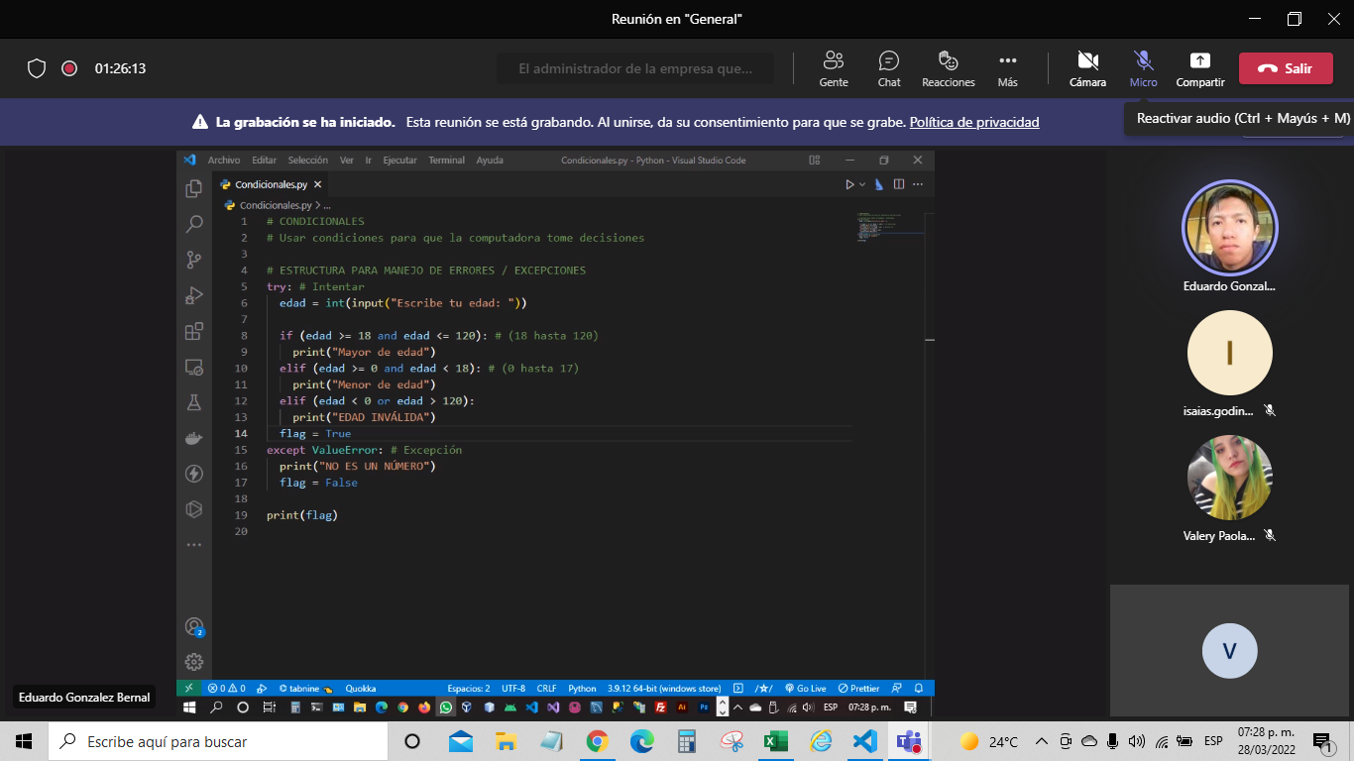
import locale
import.setlocale(locale.LC_MONETARY,"es_mx,utf-8")
X=locale.currency(15000)
Print(x)

Nombre de alumno | Edad | mayor o menor | Matematicas | Español | Historia | Biología | Promedio | Estatus | Estatus | Estatus
Valery | 21 | Mayor de Edad | 8 | 5 | 6 | 7 | 20 | Aprobado | Aprobado | error
Isaias | 28 | Mayor de Edad | 9 | 8 | 7 | 9 | 8.25 | Aprobado | Aprobado | Aprobado
Oscar | 15 | Menor de Edad | 6 | 4 | 5 | 3 | 4.5 | Reprobado | Reprobado | Reprobado
Isaac | 44 | Mayor de Edad | 9 | 8 | 10 | 8 | 8.75 | Aprobado | Aprobado | Aprobado
Eduardo | 17 | Menor de Edad | 6 | 6 | 6 | 6 | 6 | Aprobado | Panzazo | Panzazo
 |  |  |  |  |  |  |  | min | max
 |  |  |  |  |  |  | Aprobado | 6.1 | 10 | >6 y <=10
 |  |  |  |  |  |  | panzaso | 6 | 6 | 6
 |  |  |  |  |  |  | reprobado | 0 | 5.9 | >=0 y <6
 |  |  |  |  |  |  | Error | 0 |  | >0 o <10

